mapa1
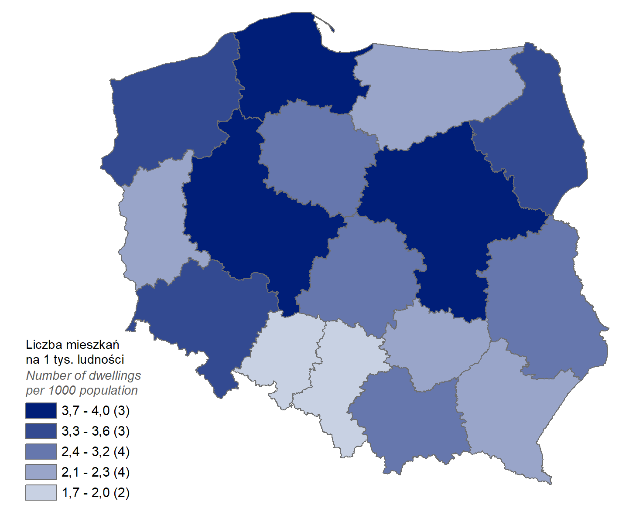
Mieszkania oddane do użytkowania w 1 półroczu 2023 r. w przeliczeniu na 1 tys. ludności
Województwo
mazowieckie | 4.0
pomorskie | 4.0
wielkopolskie | 3.7
dolnośląskie | 3.3
podlaskie | 3.3
zachodniopomorskie | 3.3
małopolskie | 3.0
kujawsko-pomorskie | 2.7
lubelskie | 2.6
łódzkie | 2.4
podkarpackie | 2.3
świętokrzyskie | 2.3
lubuskie | 2.1
warmińsko-mazurskie | 2.1
śląskie | 1.9
opolskie | 1.7

wykres 1
Struktura powierzchni użytkowej budynków niemieszkalnych oddanych do użytkowania w 1 półroczu 2023 r.

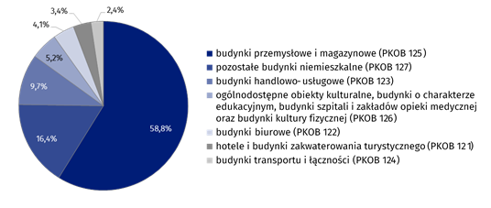
(PKOB 125) budynki przemysłowe i magazynowe | 58.8%
(PKOB 127) pozostałe budynki niemieszkalne | 16.4%
(PKOB 123) budynki handlowo-usługowe | 9.7%
(PKOB 126) ogólnodostępne obiekty kulturalne, budynki o charakterze edukacyjnym, budynki szpitali i zakładów opieki medycznej oraz budynki kultury fizycznej | 5.2%
(PKOB 122) budynki biurowe | 4.1%
(PKOB 121) hotele i budynki zakwaterowania turystycznego | 3.4%
(PKOB 124) budynki transportu i łączności | 2.4%

wykres 2
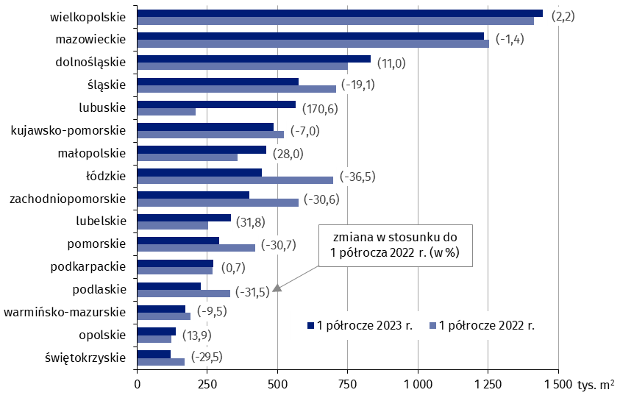
Powierzchnia użytkowa budynków niemieszkalnych oddanych do użytkowania w 1 półroczu 2023 r. według województw (tys. m2)
 | 1 półrocze 2023 r. | 1 półrocze 2022 r. | Zmiana
świętokrzyskie | 119,789 | 169,900 | (-29.5)
opolskie | 138,417 | 121,493 | (13.9)
warmińsko-mazurskie | 171,116 | 189,080 | (-9.5)
podlaskie | 226,694 | 331,021 | (-31.5)
podkarpackie | 271,126 | 269,325 | (0.7)
pomorskie | 291,636 | 420,838 | (-30.7)
lubelskie | 333,064 | 252,761 | (31.8)
zachodniopomorskie | 398,215 | 573,654 | (-30.6)
łódzkie | 443,818 | 698,449 | (-36.5)
małopolskie | 458,852 | 358,472 | (28.0)
kujawsko-pomorskie | 486,794 | 523,490 | (-7.0)
lubuskie | 563,054 | 208,102 | (170.6)
śląskie | 573,771 | 709,350 | (-19.1)
dolnośląskie | 832,372 | 749,853 | (11.0)
mazowieckie | 1,234,772 | 1,251,977 | (-1.4)
wielkopolskie | 1,444,716 | 1,413,402 | (2.2)

wykres 3
Powierzchnia użytkowa budynków biurowych oddanych do użytkowania w 1 półroczu 2023 r. według województw (tys. m2)

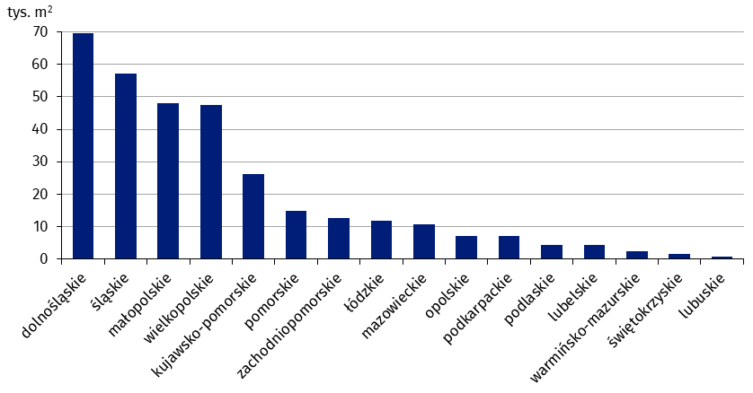
dolnośląskie | 69,486
śląskie | 57,223
małopolskie | 48,024
wielkopolskie | 47,571
kujawsko-pomorskie | 26,091
pomorskie | 14,852
zachodniopomorskie | 12,751
łódzkie | 11,842
mazowieckie | 10,764
opolskie | 7,086
podkarpackie | 7,082
podlaskie | 4,499
lubelskie | 4,497
warmińsko-mazurskie | 2,372
świętokrzyskie | 1,618
lubuskie | 702

wykres 4
Powierzchnia użytkowa budynków handlowo-usługowych oddanych do użytkowania w 1 półroczu 2023 r. według województw (tys. m2)

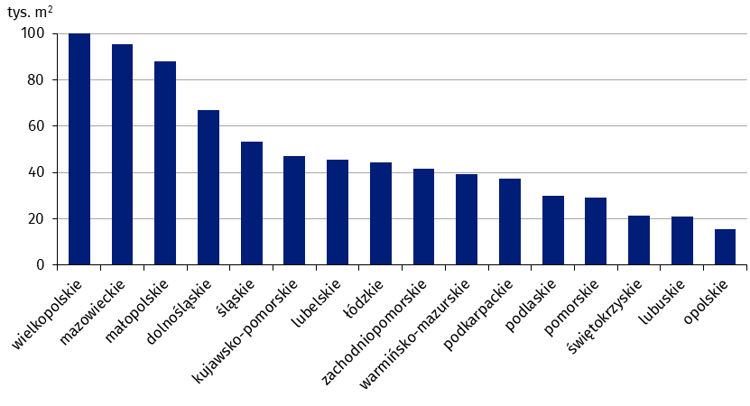
wielkopolskie | 99,909
mazowieckie | 95,237
małopolskie | 87,967
dolnośląskie | 66,819
śląskie | 53,401
kujawsko-pomorskie | 47,173
lubelskie | 45,456
łódzkie | 44,276
zachodniopomorskie | 41,525
warmińsko-mazurskie | 39,311
podkarpackie | 37,531
podlaskie | 30,125
pomorskie | 29,259
świętokrzyskie | 21,403
lubuskie | 21,121
opolskie | 15,349

wykres 5
Powierzchnia użytkowa budynków przemysłowych oddanych do użytkowania w 1 półroczu 2023 r. według województw (tys. m2)

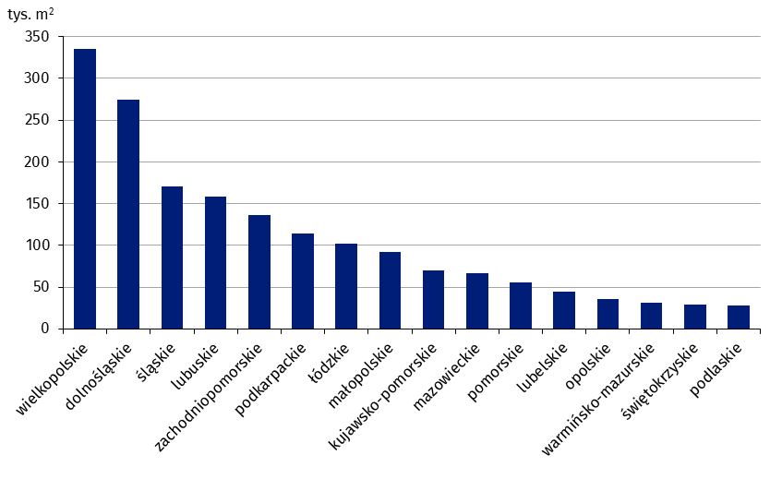
wielkopolskie | 335,352
dolnośląskie | 274,967
śląskie | 170,189
lubuskie | 157,971
zachodniopomorskie | 136,036
podkarpackie | 114,652
łódzkie | 102,381
małopolskie | 91,890
kujawsko-pomorskie | 70,199
mazowieckie | 66,285
pomorskie | 55,426
lubelskie | 44,002
opolskie | 35,675
warmińsko-mazurskie | 31,718
świętokrzyskie | 29,212
podlaskie | 28,304

wykres 6
Powierzchnia użytkowa budynków magazynowych oddanych do użytkowania w 1 półroczu 2023 r. według województw (tys. m2)

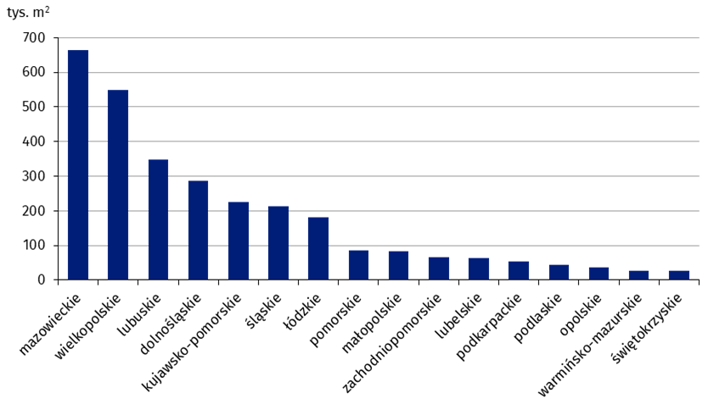
mazowieckie | 664,706
wielkopolskie | 549,426
lubuskie | 347,453
dolnośląskie | 285,498
kujawsko-pomorskie | 224,171
śląskie | 212,591
łódzkie | 182,426
pomorskie | 85,576
małopolskie | 82,950
zachodniopomorskie | 66,970
lubelskie | 63,319
podkarpackie | 53,565
podlaskie | 43,562
opolskie | 37,597
warmińsko-mazurskie | 27,667
świętokrzyskie | 25,725

wykres 7
Powierzchnia użytkowa budynków gospodarstw rolnych oddanych do użytkowania w 1 półroczu 2023 r. według województw (tys. m2)

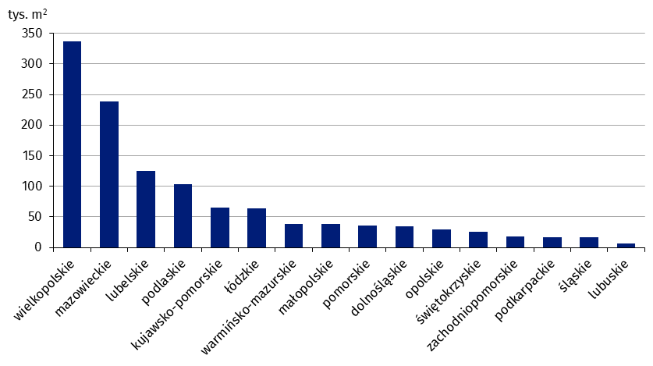
wielkopolskie | 336,780
mazowieckie | 239,020
lubelskie | 125,322
podlaskie | 103,949
kujawsko-pomorskie | 64,591
łódzkie | 64,081
warmińsko-mazurskie | 38,898
małopolskie | 37,991
pomorskie | 35,837
dolnośląskie | 34,808
opolskie | 29,882
świętokrzyskie | 25,527
zachodniopomorskie | 17,906
podkarpackie | 17,166
śląskie | 16,589
lubuskie | 5,968

wykres 8
Struktura powierzchni użytkowej nowych budynków niemieszkalnych, na których budowę wydano pozwolenia w 1 półroczu 2023 r.

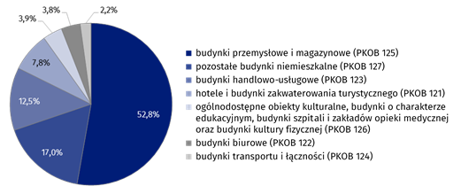
(PKOB 125) budynki przemysłowe i magazynowe | 52.8%
(PKOB 127) pozostałe budynki niemieszkalne | 17.0%
(PKOB 123) budynki handlowo-usługowe | 12.5%
(PKOB 121) hotele i budynki zakwaterowania turystycznego | 7.8%
(PKOB 126) ogólnodostępne obiekty kulturalne, budynki o charakterze edukacyjnym, budynki szpitali i zakładów opieki medycznej oraz budynki kultury fizycznej | 3.9%
(PKOB 122) budynki biurowe | 3.8%
(PKOB 124) budynki transportu i łączności | 2.2%

wykres 9
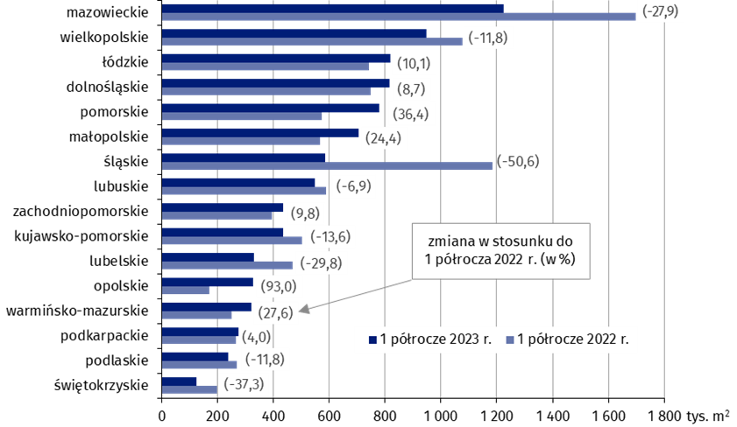
Powierzchnia użytkowa nowych budynków niemieszkalnych, na których budowę wydano pozwolenia w 1 półroczu 2023 r. według województw (tys. m2)
 | 1 półrocze 2022 r. | 1 półrocze 2023 r. | Zmiana
świętokrzyskie | 197,889 | 124,084 | (-37.3)
podlaskie | 269,378 | 237,691 | (-11.8)
podkarpackie | 265,814 | 276,478 | (4.0)
warmińsko-mazurskie | 251,567 | 320,883 | (27.6)
opolskie | 169,436 | 326,943 | (93.0)
lubelskie | 469,420 | 329,660 | (-29.8)
kujawsko-pomorskie | 503,038 | 434,687 | (-13.6)
zachodniopomorskie | 395,959 | 434,770 | (9.8)
lubuskie | 590,209 | 549,302 | (-6.9)
śląskie | 1,185,210 | 585,203 | (-50.6)
małopolskie | 566,993 | 705,061 | (24.4)
pomorskie | 572,489 | 780,727 | (36.4)
dolnośląskie | 749,681 | 814,796 | (8.7)
łódzkie | 743,909 | 818,925 | (10.1)
wielkopolskie | 1,076,374 | 949,706 | (-11.8)
mazowieckie | 1,699,176 | 1,225,904 | (-27.9)

